611SamMED3d
 | 5e-6 steplr 100
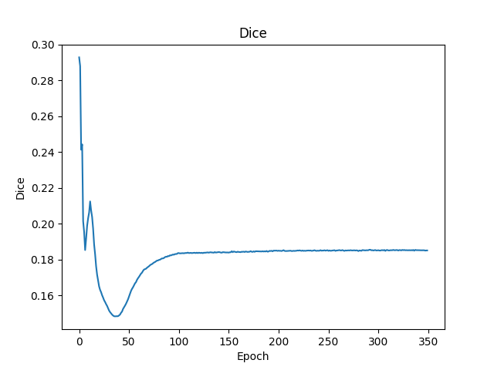
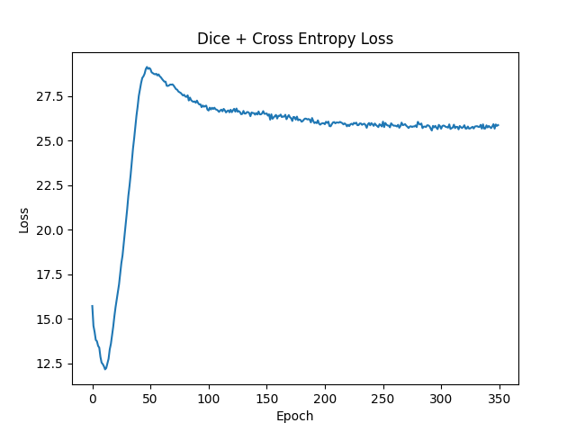

 | 5e-6 steplr-10）
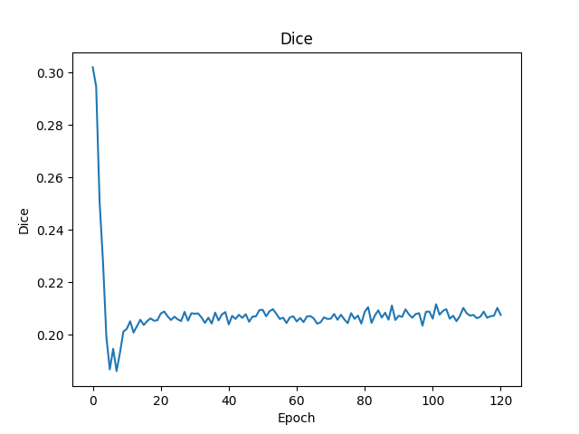
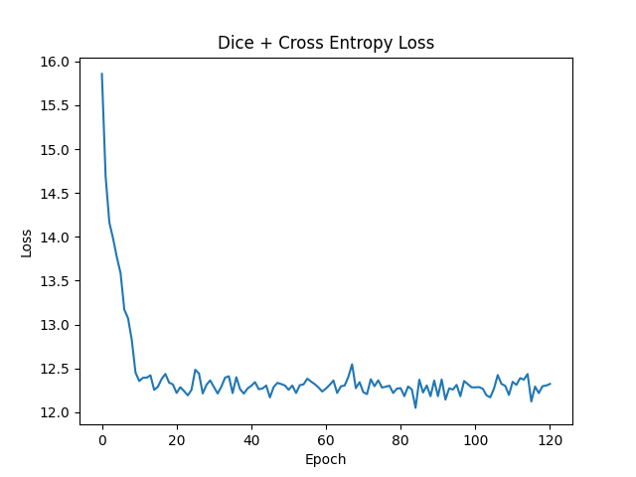

 | e-6 1000epoch multisteplr 120,180
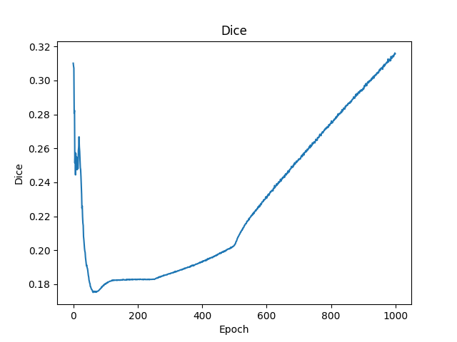
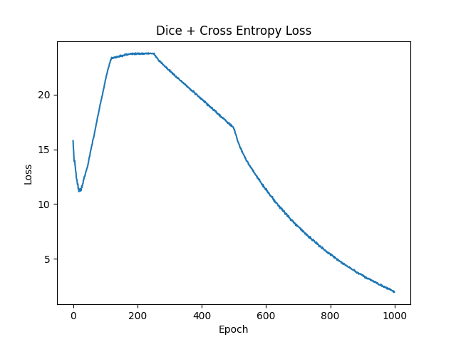

 | lr 5e-6 coswarm
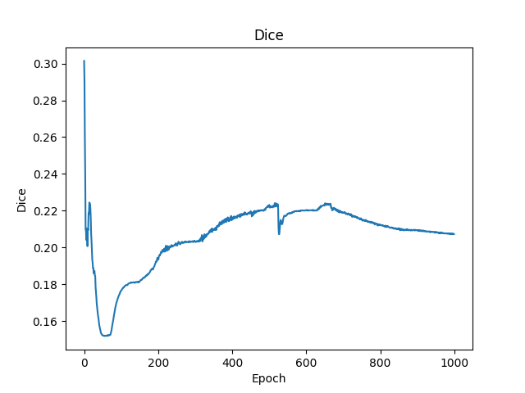
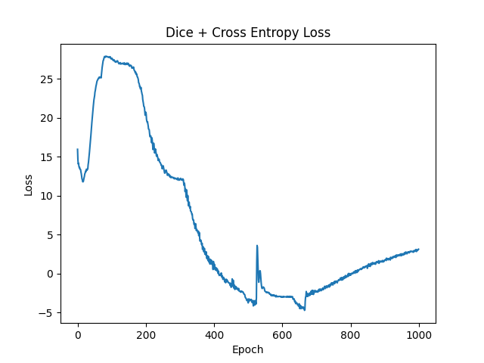

从上面的实验看出来epoch达到200左右能看出训练结果
 | 目前最好的结果是参数lr 1e-6 1000epoch multisteplr 120,180，但其到1000epoch后才初见规模，训练成本极大
 | 考虑到预训练模型权重迁移至新数据模型时的误差使得DICE先降后增，训练调参策略调整为先大学习率调整参数到新数据模型，再小学习率微调模型参数。
 | 提高调参效率，使用少量（33）个样本，进行200次训练记录结果。
 | 1e-6 steplr-10）
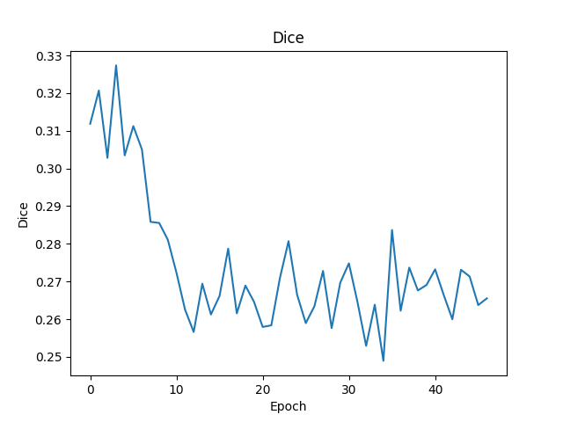
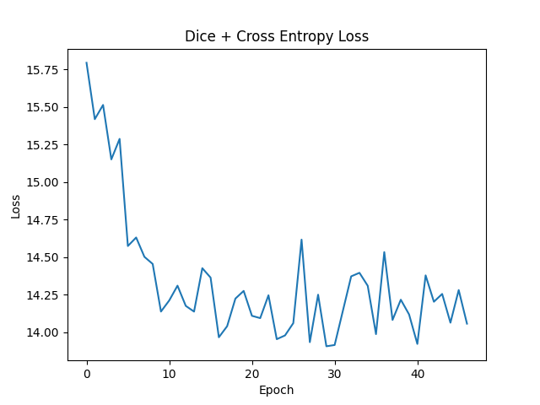

 | union_train（1e-2 multisteplr 10,20,30）
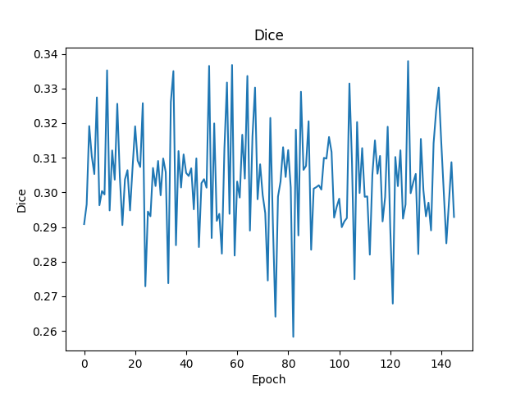
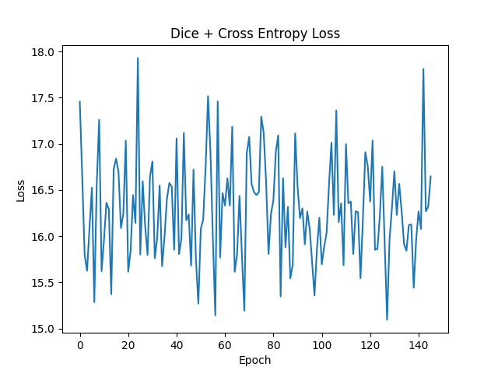

 | union_train（1e-3 multisteplr 10,20,30） |  |  | union_train（1e-3 multisteplr 10,20,30 gama 0.01）

 | union_train（1e-4 multisteplr 10,20,30）
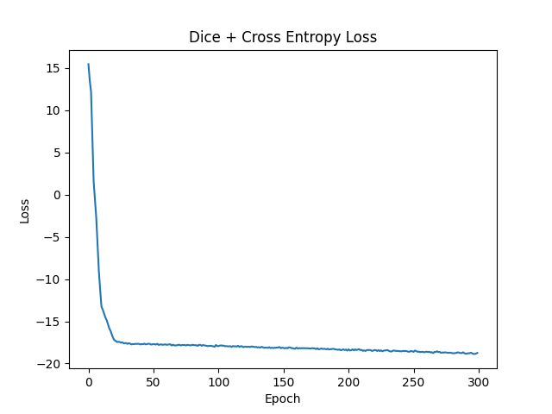
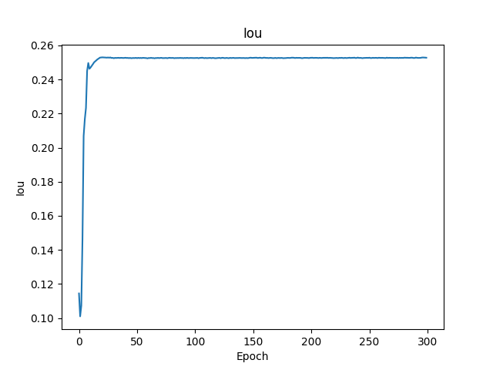
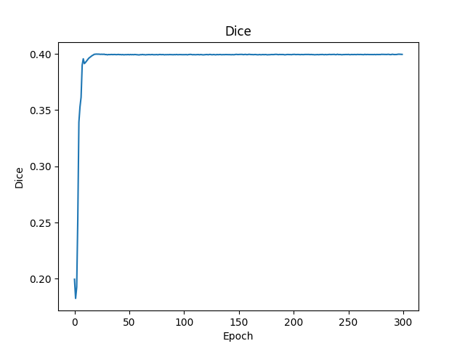

 | union_train（1e-4 multisteplr 50,100,150）
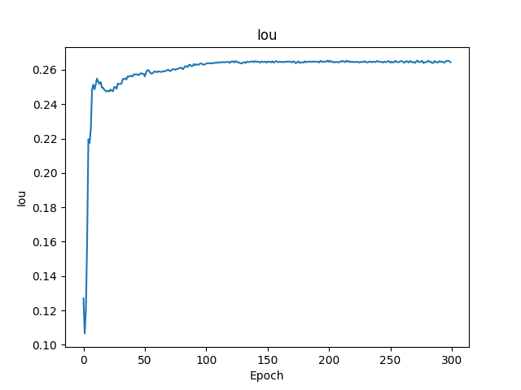
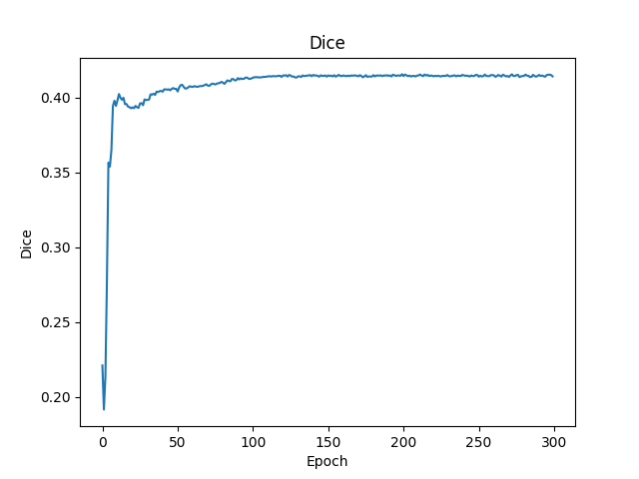
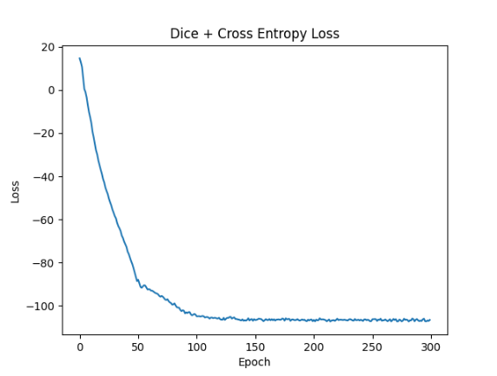
目前最优结果

 |  | mean | IOU 0.26 |  | DICE 0.41

611DRSam
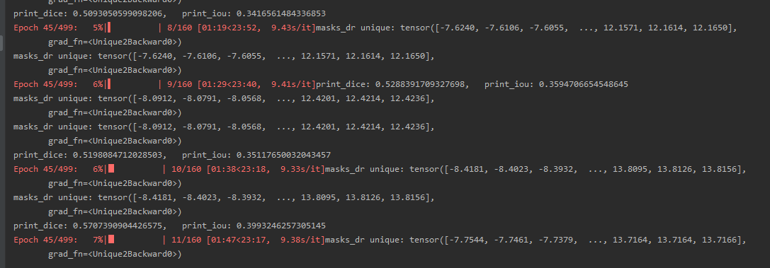

train result | dice | 0.57
 | iou | 0.39

